상품제안서
북유럽 허브티 ETNO 벨벳 페퍼민트 블렌딩(1.5g×22티백) | 상품코드: S40724

 |  |  |  |  |  |  | 02-713-8555 | www.synergygift.co.kr
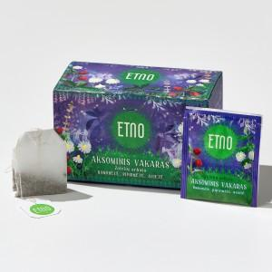 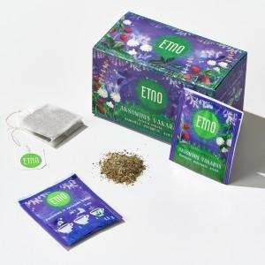 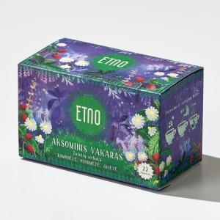

【상세/제작정보】 | <span style="font-size: 14pt;">※&nbsp;</span><span style="font-size: 14pt;">선물케이스(2P/3P) 추가업션 개당 +3,000원 부가세별도</span>

【인쇄/포장옵션】 | 스티커 / 포장지포장

【공급단가】 | 수량 | 50~ | 100~ | 500~ | 1,000~ | 2,000~
*VAT별도 | 단가 | 6,040원 | 5,710원 | 5,440원 | 5,300원 | 5,200원

【상품 URL】 | https://www.synergygift.co.kr:443/src/goods_detail.php?gdno=40724

